Figure 1
1 - Maîtrise des connaissances et des compétences en français - Académie d'Orléans-Tours |  |  |  |  |  |  |  |  | 1 - Maîtrise des connaissances et des compétences en français - France métroplitaine + DROM

Disciplines | Domaines | Caractéristiques |  | Maîtrise insuffisante | Maîtrise fragile | Maîtrise satisfaisante | Très bonne maîtrise | Total | Disciplines | Domaines | Caractéristiques |  | Maîtrise insuffisante | Maîtrise fragile | Maîtrise satisfaisante | Très bonne maîtrise | Total
Français | Global | Retard scolaire | « À l'heure » | 275 | 2,944 | 21,818 | 3,348 | 28,385 | Français | Global | Retard scolaire | « À l'heure » | 12,621 | 92,750 | 566,533 | 92,644 | 764,548
 |  |  | En retard | 187 | 1,199 | 1,478 | 10 | 2,874 |  |  |  | En retard | 5,390 | 24,930 | 28,630 | 527 | 59,477
 |  | Secteur de scolarisation | Privé sous contrat | 39 | 365 | 3,097 | 624 | 4,125 |  |  | Secteur de scolarisation | Privé sous contrat | 1,615 | 13,931 | 129,069 | 28,622 | 173,237
 |  |  | Public hors éduc. prioritaire | 341 | 3,149 | 18,004 | 2,564 | 24,058 |  |  |  | Public hors éduc. prioritaire | 9,086 | 70,328 | 378,889 | 58,244 | 516,547
 |  |  | REP | 60 | 371 | 1,537 | 128 | 2,096 |  |  |  | REP | 3,972 | 20,463 | 60,681 | 5,030 | 90,146
 |  |  | REP + | 22 | 258 | 659 | 42 | 981 |  |  |  | REP + | 3,361 | 12,990 | 26,575 | 1,280 | 44,206
 |  | Sexe | Filles | 103 | 1,437 | 11,705 | 1,940 | 15,185 |  |  | Sexe | Filles | 5,524 | 43,599 | 299,570 | 54,222 | 402,915
 |  |  | Garçons | 359 | 2,706 | 11,591 | 1,418 | 16,074 |  |  |  | Garçons | 12,487 | 74,081 | 295,593 | 38,949 | 421,110

 |  | Ensemble | Ensemble | 462 | 4,143 | 23,297 | 3,358 | 31,260 |  |  | Ensemble | Ensemble | 18,034 | 117,712 | 595,214 | 93,176 | 824,136

Disciplines | Domaines | Caractéristiques |  | Maîtrise insuffisante | Maîtrise fragile | Maîtrise satisfaisante | Très bonne maîtrise | Total | Disciplines | Domaines | Caractéristiques |  | Maîtrise insuffisante | Maîtrise fragile | Maîtrise satisfaisante | Très bonne maîtrise | Total
Français | Global | Retard scolaire | « À l'heure » | 1.0 | 10.4 | 76.9 | 11.8 | 100.0 | Français | Global | Retard scolaire | « À l'heure » | 1.7 | 12.1 | 74.1 | 12.1 | 100.0
 |  |  | En retard | 6.5 | 41.7 | 51.4 | 0.3 | 100.0 |  |  |  | En retard | 9.1 | 41.9 | 48.1 | 0.9 | 100.0
 |  | Secteur de scolarisation | Privé sous contrat | 0.9 | 8.8 | 75.1 | 15.1 | 100.0 |  |  | Secteur de scolarisation | Privé sous contrat | 0.9 | 8.0 | 74.5 | 16.5 | 100.0
 |  |  | Public hors éduc. prioritaire | 1.4 | 13.1 | 74.8 | 10.7 | 100.0 |  |  |  | Public hors éduc. prioritaire | 1.8 | 13.6 | 73.4 | 11.3 | 100.0
 |  |  | REP | 2.9 | 17.7 | 73.3 | 6.1 | 100.0 |  |  |  | REP | 4.4 | 22.7 | 67.3 | 5.6 | 100.0
 |  |  | REP + | 2.2 | 26.3 | 67.2 | 4.3 | 100.0 |  |  |  | REP + | 7.6 | 29.4 | 60.1 | 2.9 | 100.0
 |  | Sexe | Filles | 0.7 | 9.5 | 77.1 | 12.8 | 100.0 |  |  | Sexe | Filles | 1.4 | 10.8 | 74.4 | 13.5 | 100.0
 |  |  | Garçons | 2.2 | 16.8 | 72.1 | 8.8 | 100.0 |  |  |  | Garçons | 3.0 | 17.6 | 70.2 | 9.2 | 100.0

 |  | Ensemble | Ensemble | 1.5 | 13.3 | 74.5 | 10.7 | 100.0 |  |  | Ensemble | Ensemble | 2.2 | 14.3 | 72.2 | 11.3 | 100.0

 | Maîtrise insuffisante | Maîtrise fragile | Maîtrise satisfaisante | Très bonne maîtrise
« À l'heure » | 1.0 | 10.4 | 76.9 | 11.8
En retard | 6.5 | 41.7 | 51.4 | 0.3
Privé sous contrat | 0.9 | 8.8 | 75.1 | 15.1
Public hors éduc. prioritaire | 1.4 | 13.1 | 74.8 | 10.7
REP | 2.9 | 17.7 | 73.3 | 6.1
REP + | 2.2 | 26.3 | 67.2 | 4.3
Filles | 0.7 | 9.5 | 77.1 | 12.8
Garçons | 2.2 | 16.8 | 72.1 | 8.8
Ensemble | 1.5 | 13.3 | 74.5 | 10.7
 | Maîtrise insuffisante | Maîtrise fragile | Maîtrise satisfaisante | Très bonne maîtrise
« À l'heure » | 1.7 | 12.1 | 74.1 | 12.1
En retard | 9.1 | 41.9 | 48.1 | 0.9
Privé sous contrat | 0.9 | 8.0 | 74.5 | 16.5
Public hors éduc. prioritaire | 1.8 | 13.6 | 73.4 | 11.3
REP | 4.4 | 22.7 | 67.3 | 5.6
REP + | 7.6 | 29.4 | 60.1 | 2.9
Filles | 1.4 | 10.8 | 74.4 | 13.5
Garçons | 3.0 | 17.6 | 70.2 | 9.2
Ensemble | 2.2 | 14.3 | 72.2 | 11.3
 |  |  | A l'heure |  |  |  |  |  |  |  |  | A l'heure
 |  |  | En retard |  |  |  |  |  |  |  |  | En retard
 |  |  | Privé sous contrat |  |  |  |  |  |  |  |  | Privé sous contrat
 |  |  | Public hors éducation prioritaire |  |  |  |  |  |  |  |  | Public hors éducation prioritaire
 |  |  | REP |  |  |  |  |  |  |  |  | REP
 |  |  | REP + |  |  |  |  |  |  |  |  | REP +
 |  |  | Fille |  |  |  |  |  |  |  |  | Fille
 |  |  | Garçon |  |  |  |  |  |  |  |  | Garçon
 |  |  | Ensemble |  |  |  |  |  |  |  |  | Ensemble
 |  |  | A l'heure |  |  |  |  |  |  |  |  | A l'heure
 |  |  | En retard |  |  |  |  |  |  |  |  | En retard
 |  |  | Privé sous contrat |  |  |  |  |  |  |  |  | Privé sous contrat
 |  |  | Public hors éducation prioritaire |  |  |  |  |  |  |  |  | Public hors éducation prioritaire
 |  |  | REP |  |  |  |  |  |  |  |  | REP
 |  |  | REP + |  |  |  |  |  |  |  |  | REP +
 |  |  | Fille |  |  |  |  |  |  |  |  | Fille
 |  |  | Garçon |  |  |  |  |  |  |  |  | Garçon

Lecture : 74,5 % de l'ensemble des élèves de sixième de l'académie ont une maîtrise satisfaisante des connaissances et compétences en français. |  |  |  |  |  |  |  |  | Lecture : 72,2 % de l'ensemble des élèves de sixième ont une maîtrise satisfaisante des connaissances et compétences en français.
Champ : Académie, Public + Privé sous contrat. |  |  |  |  |  |  |  |  | Champ : France métropolitaine + DROM + Polynésie française et Saint-Pierre-et-Miquelon, Public + Privé sous contrat.
Source : évaluation exhaustive de début de sixième, octobre 2019, MENJ-DEPP. |  |  |  |  |  |  |  |  | Source : évaluation exhaustive de début de sixième, octobre 2019, MENJ-DEPP.
Réf. : Stats Infos, n° 20.08 © DEP |  |  |  |  |  |  |  |  | Réf. : Stats Infos, n° 20.08 © DEP

Figure 2
1 - Maîtrise des connaissances et des compétences en mathématiques - Académie d'Orléans-Tours |  |  |  |  |  |  |  |  | 1 - Maîtrise des connaissances et des compétences en mathématiques - France métroplitaine + DROM

Disciplines | Domaines | Caractéristiques |  | Maîtrise insuffisante | Maîtrise fragile | Maîtrise satisfaisante | Très bonne maîtrise | Total | Disciplines | Domaines | Caractéristiques |  | Maîtrise insuffisante | Maîtrise fragile | Maîtrise satisfaisante | Très bonne maîtrise | Total
Français | Global | Retard scolaire | « À l'heure » | 364 | 6,976 | 18,064 | 2,920 | 28,324 | Français | Global | Retard scolaire | « À l'heure » | 16,781 | 196,577 | 462,814 | 88,184 | 764,356
 |  |  | En retard | 212 | 1,758 | 860 | 22 | 2,852 |  |  |  | En retard | 5,927 | 36,305 | 16,475 | 619 | 59,326
 |  | Secteur de scolarisation | Privé sous contrat | 61 | 828 | 2,648 | 567 | 4,104 |  |  | Secteur de scolarisation | Privé sous contrat | 2,362 | 33,228 | 110,604 | 26,777 | 172,971
 |  |  | Public hors éduc. prioritaire | 409 | 6,704 | 14,663 | 2,209 | 23,985 |  |  |  | Public hors éduc. prioritaire | 11,289 | 139,452 | 309,067 | 56,675 | 516,483
 |  |  | REP | 61 | 781 | 1,131 | 136 | 2,109 |  |  |  | REP | 4,855 | 37,864 | 43,075 | 4,312 | 90,106
 |  |  | REP + | 45 | 421 | 483 | 30 | 979 |  |  |  | REP + | 4,221 | 22,376 | 16,577 | 1,040 | 44,214
 |  | Sexe | Filles | 199 | 4,147 | 9,650 | 1,156 | 15,152 |  |  | Sexe | Filles | 8,852 | 113,446 | 244,128 | 36,393 | 402,819
 |  |  | Garçons | 377 | 4,587 | 9,274 | 1,786 | 16,024 |  |  |  | Garçons | 13,856 | 119,436 | 235,161 | 52,410 | 420,863

 |  | Ensemble | Ensemble | 576 | 8,734 | 18,925 | 2,942 | 31,177 |  |  | Ensemble | Ensemble | 22,727 | 232,920 | 479,323 | 88,804 | 823,774

Disciplines | Domaines | Caractéristiques |  | Maîtrise insuffisante | Maîtrise fragile | Maîtrise satisfaisante | Très bonne maîtrise | Total | Disciplines | Domaines | Caractéristiques |  | Maîtrise insuffisante | Maîtrise fragile | Maîtrise satisfaisante | Très bonne maîtrise | Total
Français | Global | Retard scolaire | « À l'heure » | 1.3 | 24.6 | 63.8 | 10.3 | 100.0 | Français | Global | Retard scolaire | « À l'heure » | 2.2 | 25.7 | 60.5 | 11.5 | 100.0
 |  |  | En retard | 7.4 | 61.6 | 30.2 | 0.8 | 100.0 |  |  |  | En retard | 10.0 | 61.2 | 27.8 | 1.0 | 100.0
 |  | Secteur de scolarisation | Privé sous contrat | 1.5 | 20.2 | 64.5 | 13.8 | 100.0 |  |  | Secteur de scolarisation | Privé sous contrat | 1.4 | 19.2 | 63.9 | 15.5 | 100.0
 |  |  | Public hors éduc. prioritaire | 1.7 | 28.0 | 61.1 | 9.2 | 100.0 |  |  |  | Public hors éduc. prioritaire | 2.2 | 27.0 | 59.8 | 11.0 | 100.0
 |  |  | REP | 2.9 | 37.0 | 53.6 | 6.4 | 100.0 |  |  |  | REP | 5.4 | 42.0 | 47.8 | 4.8 | 100.0
 |  |  | REP + | 4.6 | 43.0 | 49.3 | 3.1 | 100.0 |  |  |  | REP + | 9.5 | 50.6 | 37.5 | 2.4 | 100.0
 |  | Sexe | Filles | 1.3 | 27.4 | 63.7 | 7.6 | 100.0 |  |  | Sexe | Filles | 2.2 | 28.2 | 60.6 | 9.0 | 100.0
 |  |  | Garçons | 2.4 | 28.6 | 57.9 | 11.1 | 100.0 |  |  |  | Garçons | 3.3 | 28.4 | 55.9 | 12.5 | 100.0

 |  | Ensemble | Ensemble | 1.8 | 28.0 | 60.7 | 9.4 | 100.0 |  |  | Ensemble | Ensemble | 2.8 | 28.3 | 58.2 | 10.8 | 100.0
 | Maîtrise insuffisante | Maîtrise fragile | Maîtrise satisfaisante | Très bonne maîtrise
« À l'heure » | 2.2 | 25.7 | 60.5 | 11.5
En retard | 10.0 | 61.2 | 27.8 | 1.0
Privé sous contrat | 1.4 | 19.2 | 63.9 | 15.5
Public hors éduc. prioritaire | 2.2 | 27.0 | 59.8 | 11.0
REP | 5.4 | 42.0 | 47.8 | 4.8
REP + | 9.5 | 50.6 | 37.5 | 2.4
Filles | 2.2 | 28.2 | 60.6 | 9.0
Garçons | 3.3 | 28.4 | 55.9 | 12.5
Ensemble | 2.8 | 28.3 | 58.2 | 10.8
 | Maîtrise insuffisante | Maîtrise fragile | Maîtrise satisfaisante | Très bonne maîtrise
« À l'heure » | 1.3 | 24.6 | 63.8 | 10.3
En retard | 7.4 | 61.6 | 30.2 | 0.8
Privé sous contrat | 1.5 | 20.2 | 64.5 | 13.8
Public hors éduc. prioritaire | 1.7 | 28.0 | 61.1 | 9.2
REP | 2.9 | 37.0 | 53.6 | 6.4
REP + | 4.6 | 43.0 | 49.3 | 3.1
Filles | 1.3 | 27.4 | 63.7 | 7.6
Garçons | 2.4 | 28.6 | 57.9 | 11.1
Ensemble | 1.8 | 28.0 | 60.7 | 9.4
 |  |  | A l'heure |  |  |  |  |  |  |  |  | A l'heure
 |  |  | En retard |  |  |  |  |  |  |  |  | En retard
 |  |  | Privé sous contrat |  |  |  |  |  |  |  |  | Privé sous contrat
 |  |  | Public hors éducation prioritaire |  |  |  |  |  |  |  |  | Public hors éducation prioritaire
 |  |  | REP |  |  |  |  |  |  |  |  | REP
 |  |  | REP + |  |  |  |  |  |  |  |  | REP +
 |  |  | Fille |  |  |  |  |  |  |  |  | Fille
 |  |  | Garçon |  |  |  |  |  |  |  |  | Garçon
 |  |  | Ensemble |  |  |  |  |  |  |  |  | Ensemble
 |  |  | A l'heure |  |  |  |  |  |  |  |  | A l'heure
 |  |  | En retard |  |  |  |  |  |  |  |  | En retard
 |  |  | Privé sous contrat |  |  |  |  |  |  |  |  | Privé sous contrat
 |  |  | Public hors éducation prioritaire |  |  |  |  |  |  |  |  | Public hors éducation prioritaire
 |  |  | REP |  |  |  |  |  |  |  |  | REP
 |  |  | REP + |  |  |  |  |  |  |  |  | REP +
 |  |  | Fille |  |  |  |  |  |  |  |  | Fille
 |  |  | Garçon |  |  |  |  |  |  |  |  | Garçon

Lecture : 60,7 % de l'ensemble des élèves de sixième de l'académie ont une maîtrise satisfaisante des connaissances et compétences en mathématiques. |  |  |  |  |  |  |  |  | Lecture : 58,2 % de l'ensemble des élèves de sixième ont une maîtrise satisfaisante des connaissances et compétences en mathématiques.
Champ : Académie, Public + Privé sous contrat. |  |  |  |  |  |  |  |  | Champ : France métropolitaine + DROM + Polynésie française et Saint-Pierre-et-Miquelon, Public + Privé sous contrat.
Source : évaluation exhaustive de début de sixième, octobre 2019, MENJ-DEPP. |  |  |  |  |  |  |  |  | Source : évaluation exhaustive de début de sixième, octobre 2019, MENJ-DEPP.
Réf. : Stats Infos, n° 20.08 © DEP |  |  |  |  |  |  |  |  | Réf. : Stats Infos, n° 20.08 © DEP

Figure 3
3 - Proportion d'élèves présentant une maîtrise satisfaisante ou très bonne en français et en mathématiques selon le profil social moyen du collège - Académie |  |  |  | 3 - Proportion d'élèves présentant une maîtrise satisfaisante ou très bonne en français et en mathématiques selon le profil social moyen du collège - France métropolitaine + DROM

Lecture : 91,8 % des élèves des collèges les plus favorisés socialement (groupe 5) maîtrisent les connaissances et les compétences en français. |  |  |  | Lecture : 92,4 % des élèves des collèges les plus favorisés socialement (groupe 5) maîtrisent les connaissances et les compétences en français.

Champ : Académie, Public + Privé sous contrat. |  |  |  | Champ : France métropolitaine + DROM + Polynésie française et Saint-Pierre-et-Miquelon, Public + Privé sous contrat.
Source : évaluation exhaustive de début de sixième, octobre 2019, MENJ-DEPP. |  |  |  | Source : évaluation exhaustive de début de sixième, octobre 2019, MENJ-DEPP.
Réf. : Stats Infos, n° 20.08 © DEP |  |  |  | Réf. : Stats Infos, n° 20.08 © DEP

 | Français | Maths | Français |  | Français | Maths | Français
5 | 91.8% | 79.8% | -91.8% | 5 | 92.4% | 82.7% | -92.4%
4 | 87.3% | 73.7% | -87.3% | 4 | 87.7% | 74.8% | -87.7%
3 | 83.4% | 67.1% | -83.4% | 3 | 84.3% | 70.0% | -84.3%
2 | 83.6% | 67.7% | -83.6% | 2 | 80.6% | 63.7% | -80.6%
1 | 77.8% | 58.8% | -77.8% | 1 | 70.0% | 49.2% | -70.0%

Figure 5
5 - Proportion d'élèves présentant une maîtrise satisfaisante ou très bonne en français et en mathématiques selon le bassin de proximité

 |  |  |  | Libellé bassin | Français |  |  |  | Libellé bassin | Mathématiques
Code bassin | Libellé bassin | Français | Mathématiques |  | Maîtrise insuffisante | Maîtrise fragile | Maîtrise satisfaisante | Très bonne maîtrise |  | Maîtrise insuffisante | Maîtrise fragile | Maîtrise satisfaisante | Très bonne maîtrise
181 | Bourges | 88.2 | 70.5 | Bourges | 22 | 214 | 1,534 | 226 | Bourges | 41 | 544 | 1,214 | 186
182 | Saint Amand-Montrond | 83.5 | 65.9 | Saint Amand-Montrond | 9 | 73 | 377 | 39 | Saint Amand-Montrond | 10 | 159 | 288 | 38
183 | Vierzon | 75.2 | 63.8 | Vierzon | 18 | 170 | 535 | 35 | Vierzon | 17 | 256 | 421 | 61
281 | Chartres | 85.5 | 70.2 | Chartres | 50 | 385 | 2,220 | 340 | Chartres | 43 | 845 | 1,825 | 270
282 | Châteaudun-Nogent-le-Rotrou | 82.3 | 67.1 | Châteaudun-Nogent-le-Rotrou | 13 | 178 | 803 | 87 | Châteaudun-Nogent-le-Rotrou | 18 | 340 | 645 | 86
283 | Dreux | 82.9 | 66.8 | Dreux | 14 | 205 | 972 | 89 | Dreux | 16 | 409 | 780 | 77
361 | secteur 1 | 86.2 | 74.1 | secteur 1 | 5 | 63 | 354 | 72 | secteur 1 | 12 | 115 | 322 | 41
362 | secteur 2 | 84.1 | 71.7 | secteur 2 | 4 | 91 | 445 | 59 | secteur 2 | 9 | 160 | 371 | 57
363 | secteur 3 | 90.4 | 74.3 | secteur 3 | 8 | 61 | 569 | 81 | secteur 3 | 16 | 169 | 458 | 78
364 | secteur 4 | 82.9 | 67.2 | secteur 4 | 8 | 93 | 436 | 53 | secteur 4 | 22 | 172 | 354 | 43
371 | Amboise | 87.6 | 74.6 | Amboise | 11 | 101 | 677 | 113 | Amboise | 16 | 214 | 582 | 94
372 | Chinon | 84.0 | 73.1 | Chinon | 22 | 145 | 755 | 119 | Chinon | 23 | 256 | 673 | 87
373 | Loches | 89.4 | 75.7 | Loches | 3 | 58 | 446 | 68 | Loches | 3 | 137 | 377 | 60
374 | Tours Nord | 86.1 | 74.0 | Tours Nord | 24 | 162 | 973 | 177 | Tours Nord | 21 | 324 | 831 | 152
375 | Tours Centre | 88.0 | 74.9 | Tours Centre | 25 | 207 | 1,409 | 297 | Tours Centre | 31 | 452 | 1,196 | 249
376 | Tours Sud | 90.2 | 74.3 | Tours Sud | 15 | 129 | 1,129 | 190 | Tours Sud | 11 | 361 | 911 | 165
411 | Vendôme | 81.3 | 66.2 | Vendôme | 19 | 142 | 619 | 82 | Vendôme | 22 | 271 | 487 | 86
412 | Blois | 85.4 | 73.7 | Blois | 30 | 279 | 1,567 | 241 | Blois | 25 | 534 | 1,320 | 243
413 | Romorantin | 79.3 | 61.5 | Romorantin | 19 | 179 | 697 | 60 | Romorantin | 18 | 349 | 521 | 65
451 | Orléans-Beaugency | 88.9 | 73.4 | Orléans-Beaugency | 23 | 196 | 1,536 | 218 | Orléans-Beaugency | 31 | 491 | 1,213 | 226
452 | Orléans-Ingré | 85.6 | 69.2 | Orléans-Ingré | 24 | 199 | 1,168 | 163 | Orléans-Ingré | 41 | 439 | 962 | 116
453 | Orléans-Saint Jean-de-Braye | 84.9 | 71.4 | Orléans-Saint Jean-de-Braye | 30 | 270 | 1,440 | 251 | Orléans-Saint Jean-de-Braye | 32 | 541 | 1,219 | 208
454 | Gien | 86.6 | 66.7 | Gien | 13 | 126 | 786 | 110 | Gien | 17 | 325 | 600 | 84
455 | Montargis | 80.8 | 61.8 | Montargis | 40 | 237 | 1,045 | 117 | Montargis | 46 | 502 | 780 | 105
456 | Pithiviers | 81.9 | 61.3 | Pithiviers | 13 | 180 | 805 | 71 | Pithiviers | 35 | 369 | 575 | 65

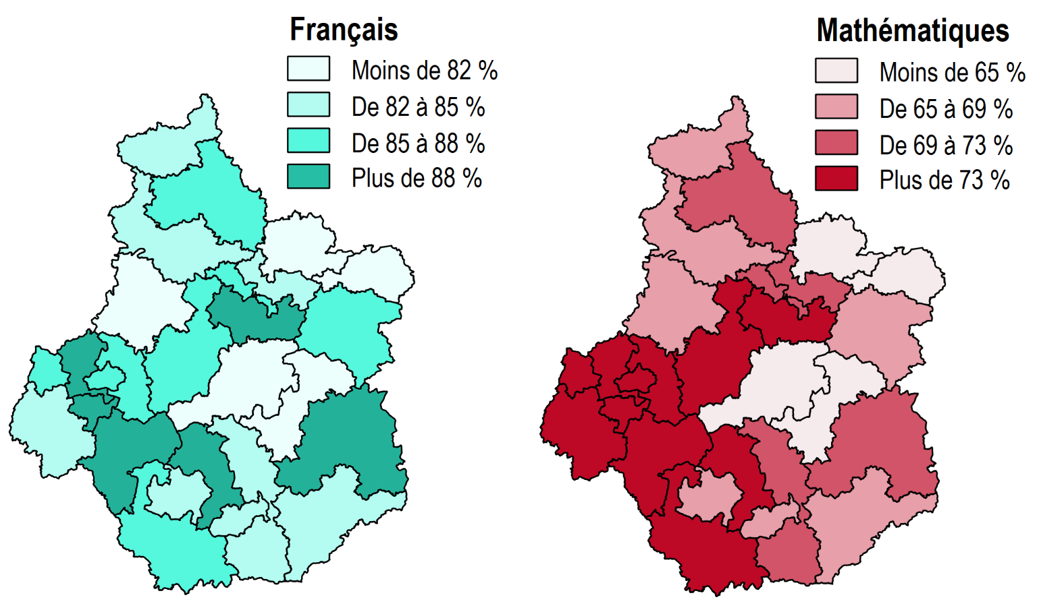

Lecture : Dans le bassin de Bourges, 88,2 % des élèves présentent une maîtrise satisfaisante ou très bonne en français. Cette propotion est de 70,5 % en mathématiques.
Champ : Académie, bassins de proximité, Public + Privé sous contrat.
Source : évaluation exhaustive de début de sixième, octobre 2019, MENJ-DEPP.
Réf. : Stats Infos, n° 20.08 © DEP

Figures 6 et 6bis
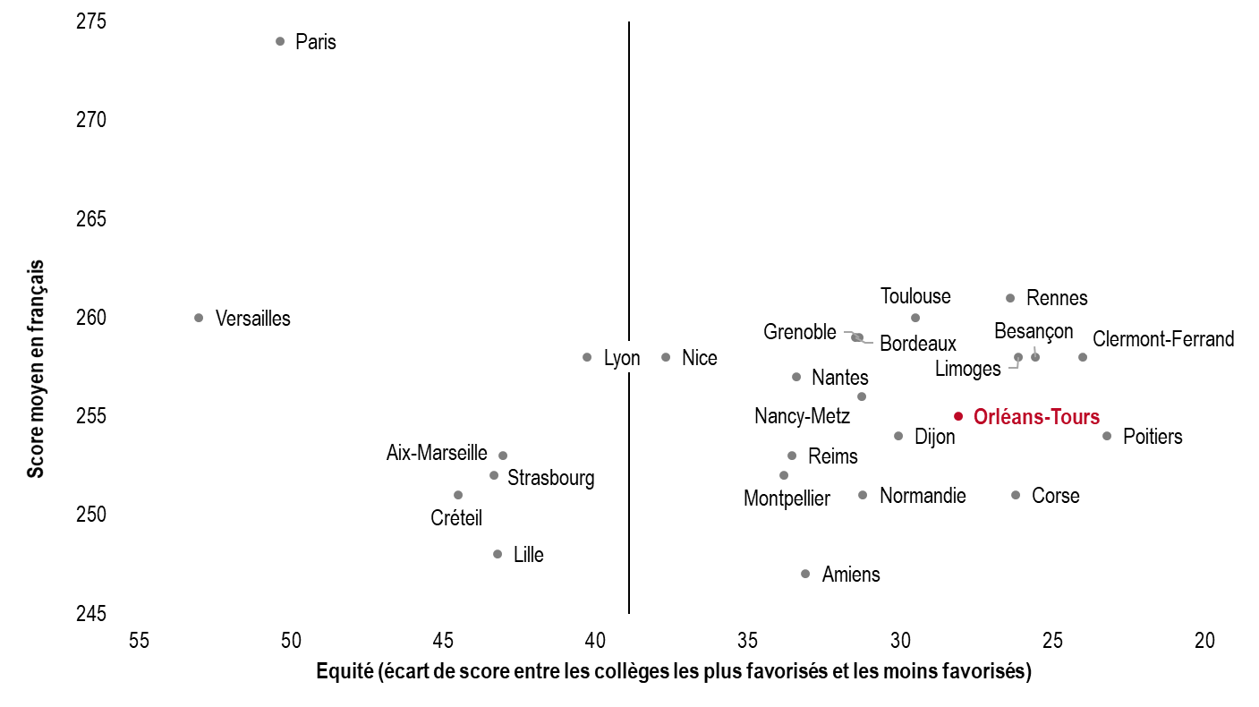
Figure 6. Représentation de la performance en français et de l’équité en début de sixième en 2019
Académie | Équité | Académie | Score moyen en français
Poitiers | 23 | Paris | 274
Clermont-Ferrand | 24 | Rennes | 261
Besançon | 26 | Toulouse | 260
Limoges | 26 | Versailles | 260
Corse | 26 | Grenoble | 259
Rennes | 26 | Bordeaux | 259
Orléans-Tours | 28 | Clermont-Ferrand | 258
Toulouse | 30 | Besançon | 258
Dijon | 30 | Limoges | 258
Normandie | 31 | Nice | 258
Nancy-Metz | 31 | Lyon | 258
Grenoble | 31 | Nantes | 257
Bordeaux | 32 | Nancy-Metz | 256
Amiens | 33 | Orléans-Tours | 255
Nantes | 34 | Poitiers | 254
Reims | 34 | Dijon | 254
Montpellier | 34 | Reims | 253
Nice | 38 | Aix-Marseille | 253
Lyon | 40 | Montpellier | 252
Aix-Marseille | 43 | Strasbourg | 252
Lille | 43 | Corse | 251
Strasbourg | 43 | Normandie | 251
Créteil | 45 | Créteil | 251
Paris | 50 | Lille | 248
Versailles | 53 | Amiens | 247

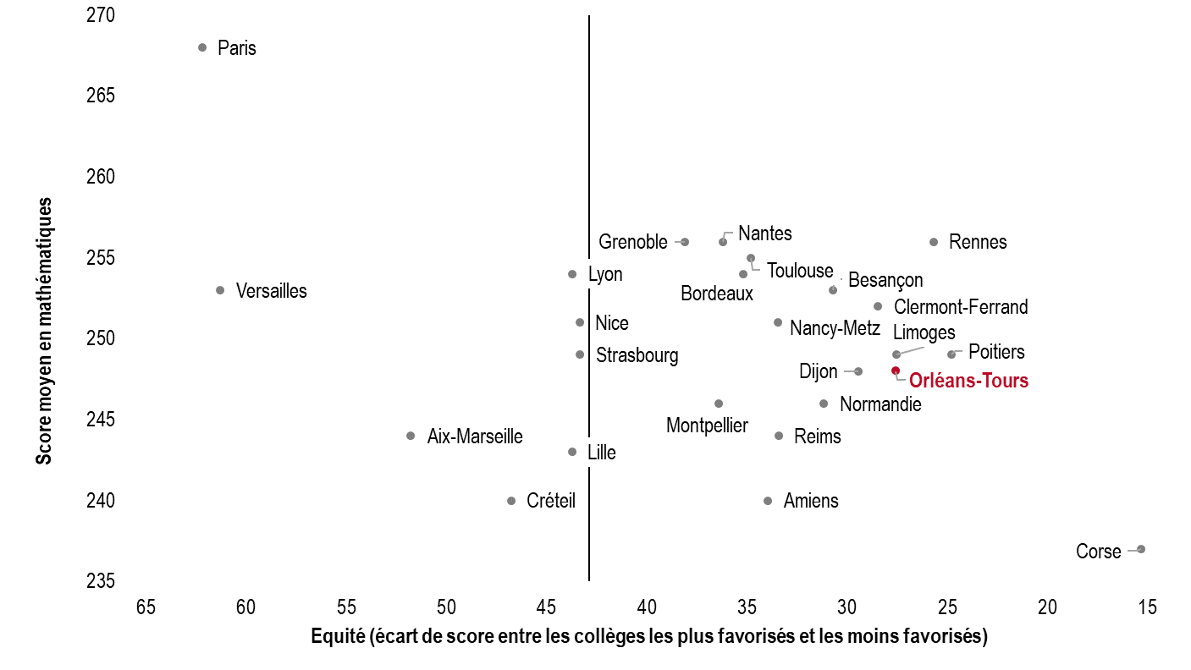
Figure 6bis. Représentation de la performance en mathématiques et de l’équité en début de sixième en 2019
Académie | Équité | Académie | Score moyen en mathématiques
Corse | 15 | Paris | 268
Poitiers | 25 | Rennes | 256
Rennes | 26 | Nantes | 256
Limoges | 28 | Grenoble | 256
Orléans-Tours | 28 | Toulouse | 255
Clermont-Ferrand | 29 | Bordeaux | 254
Dijon | 30 | Lyon | 254
Besançon | 31 | Besançon | 253
Normandie | 31 | Versailles | 253
Reims | 34 | Clermont-Ferrand | 252
Nancy-Metz | 34 | Nancy-Metz | 251
Amiens | 34 | Nice | 251
Toulouse | 35 | Poitiers | 249
Bordeaux | 35 | Limoges | 249
Nantes | 36 | Strasbourg | 249
Montpellier | 37 | Orléans-Tours | 248
Grenoble | 38 | Dijon | 248
Strasbourg | 43 | Normandie | 246
Nice | 43 | Montpellier | 246
Lille | 44 | Reims | 244
Lyon | 44 | Aix-Marseille | 244
Créteil | 47 | Lille | 243
Aix-Marseille | 52 | Amiens | 240
Versailles | 61 | Créteil | 240
Paris | 62 | Corse | 237

Lecture : l’académie de Paris compte la part des élèves de sixième maîtrisant les connaissances et compétences évaluées en français la plus élevée, or c’est une des moins équitables.
Champ : France métropolitaine, Public + Privé sous contrat.
Source : évaluation exhaustive de début de sixième, octobre 2019, MENJ-DEPP.
Réf. : Stats Infos, n° 20.08 © DEP

